关系图
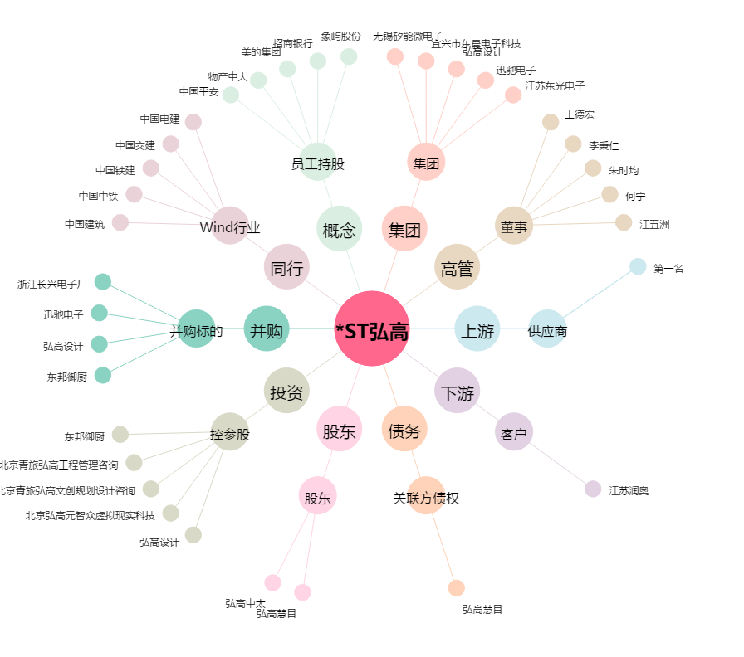
*ST弘高[002504.SZ] - 关系概览图

